Додаток №1
 |  |  |  |  |  |  | Додаток №1 до Запиту 2719АР
 | Форма цінової пропозиції

(Назва Учасника), надає свою пропозицію щодо участі в місцевій закупівлі аптечок для надання першої допомоги.
Відомості про підприємство |  |  | Повне найменування учасника – суб’єкта господарювання
 |  |  | Ідентифікаційний код за ЄДРПОУ або реєстраційний номер облікової картки платника податків
 |  |  | Реквізити (адреса - юридична та фактична, телефон, факс, телефон для контактів, e-mail, розрахунковий рахунок)
Відомості про особу (осіб), які уповноважені представляти інтереси Учасника |  |  | (Прізвище, ім’я, по батькові, посада, контактний телефон).

Технічні характеристики та опис |  |  |  |  |  | Кількість, шт | Ціна, за одиницю, (з урахуванням всіх податків і зборів) * | Вартість, грн., (з урахуванням всіх податків і зборів) *

Запит** |  |  |  | Пропозиція
Найменування | Технічні характеристики та опис | Брендування | Візуалізація | (вказати торгову марку, параметри, характеристики, розміри, кількість. Згідно прописаного запиту) | Візуалізація | Запит
АПТЕЧКА ПЕРШОЇ ДОПОМОГИ | Характеристики аптечки (сумки): • Приблизні розмір (ВхШхГ) 70 х 40 х 40 см; • Міцний та водонепроникний матеріал (100% полієстер); • Колір: червоний; • Об'єм: не менше 30 л; • Зовнішня велика кишеня на блискавці; • Дві великі зовнішні бокові кишені; • Блискавка по всій довжині рюкзака, що відкривається «книжкою»; • Ремені з фастексом для фіксації на грудях та на поясі; • Зручна система регулювання м'яких плечових ременів для комфортного носіння протягом тривалого періоду часу; • Система кріплення Моллі на лямках; • Усередині великий відділ для матеріалів; • Світловідбивні смужки; • Рухома перегородка розділяє головний відсік; • 5 внутрішніх сітчастих кишень; • 6 внутрішніх прозорих кишень. | - шеврон з надписом "Перша психологічна допомога", орієнтовний розмір виробу 15*10 см (візуалізація згідно Додатку 4), - логотип ТЧХУ, розмір виробу - d 10 см (візуалізація згідно Додатку 4). Матеріал логотипу та шеврону - тканина, тип наненсення - вишивка, згідно макету, кольори нанесення - червоний та білий, спосіб кріплення - пришивний. Розміщення шеврону - по центру верхнього переднього відділення, Розміщення логотипу - по центру нижнього переднього відділення. | 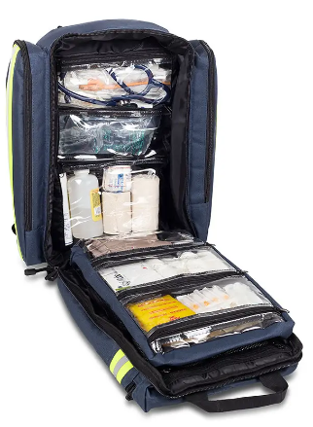 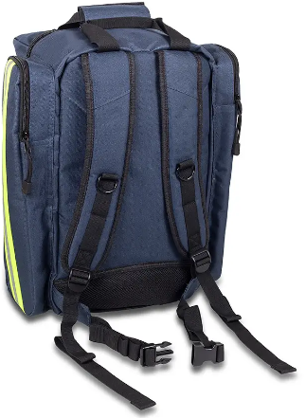 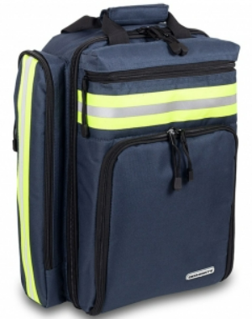 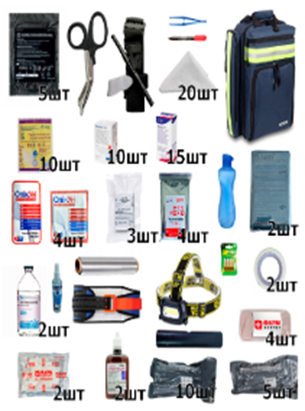 | Характеристики аптечки (сумки): |  | 46 | 0.00 | 0.00 ₴
 | Наповнення аптечки: | (кількість) |  | Наповнення аптечки:
 | Ліхтарик налобний світлодіодний використовує 3хААА/LR3 з регулюванням нахилу 75х46х29 мм СОВ LED, пластик, потужність світового потоку 120 лм. | 2
 | Ранова пов'язка на поліуретановій основі 10х12 см. | 15
 | Компрес марля 10х20 см, 12 шарів, 17 ниток стерильна. | 15
 | Компресна марля 10х10 см, 8 шарів 17 ниток стерильна, 2 шт. в упаковці. | 5 уп.
 | Батарейка, сухий елемент, лужна, 1.58, ААА (LR3), 14.5х50.5 мм . | 6
 | Фольга для аптечки (довжина в рулоні - 5м, ширина - 280 мм). | 1
 | Паперова стрічка (пластир на паперовій основі) 5см х 10м. | 2
 | Нагрудні ущільнювачі з клапаном (Оклюзійна пов’язка HyFin Vent). | 5
 | Травматична пов'язка 8 см х 5 м (еластичний бинт). | 4
 | Марля 7,5см х 5м (стерильна). | 3
 | Шина Splint для іммобілізації таза. | 1
 | Турнікет сертифікований (по типу СІЧ або САТ). | 1
 | Маркер водостійкий синій. | 1
 | Дезінфектор для рук 100 мл (на спиртовій основі, спиртова частина не менше 50%). | 1
 | Ковдра рятувальна (фольга) 210х160 см, колір золото/срібло. | 4
 | Шина 91х11 см. | 2
 | Травматичні (парамедичні) ножиці (типу tuff cut) 18,5 см. | 1
 | Трикутна пов'язка 90х90см для фіксації іммобілізації та перев'язування кінцівок або голови. | 20
 | Пляшка для води 750 мл з кришкою закруткою. | 1
 | Пластир 6 см х 10см. | 10
 | Пластир тканий 5 см х 10 м. | 1
 | Бинт еластичний 10 см х 5м. | 5
 | Пов’язка гелева антимікробна при опіку 10 см х 10 см. | 4
 | Пов'язка гелева антимікробна при опіку обличчя 30х20 см. | 1
 | Пакет холод (одноразовий). | 2
 | Бандаж ізраїльський (розмір 4 дюйми, ширина 10.14 см). | 10
 | Бандаж компресіоний (розмір 15.24 см, довжина 155см, з однією подушечкою). | 5
 | Пінцет медичний великий (80 мм мед.сталь). | 1
Листівка | Формат: A6 (105 × 148 мм) Орієнтація: вертикальна або горизонтальна (вказати) Кольоровість: 4+1 Безпечні поля: не менше 5 мм від краю (для тексту й важливих елементів) Папір: офсетний щільність: 80г/м² без ламінування Файл для друку: формат: PDF колірна модель: CMYK роздільна здатність: 300 dpi усі шрифти переведені в криві Макет листівки для друку буде надано переможцю процедури закупівлі. |  | 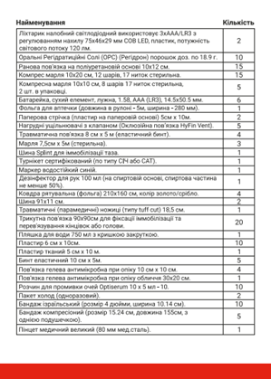 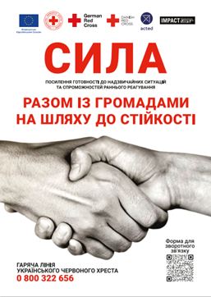
Всього варість, грн |  |  |  |  |  |  |  | 0.00 ₴
* Товариство Червоного Хреста України є громадською неприбутковою організацією і просить надати максимальні знижки на товар, вказаний у ціновій пропозиції.
** Закупівля відбувається одним лотом
Примітка: вартість одиниці продукції та загальну вартість пропозиції потрібно заповнювати у гривнях, зазначаючи цифрове значення, яке має не більше двох знаків після коми.

Увага! Додаткові вимоги | 1. Вартість доставки, розвантаження та завантаження товару, брендування та пакування мають бути включеними у вартість набору. 2. Терміни придатності мають бути не менше ніж 8 місяців від дати поставки. Бажано фасування 2025 року. 3. Постачальник може запропонувати власне фасування та кількість продукту, що відповідає запиту. 4. Переможець закупівлі зобов'язаний поставити продукцію у відповідності до поданої ним цінової пропозиції без внесення додаткових змін. У разі виникнення будь-яких змін щодо складу набору (зміни ТМ та інше), обов'язково повідомити про це ініціатора закупівлі. 5. У разі виявлення неякісного товару або такого, що не відповідає умовам договору, учасник-переможець зобов’язаний замінити неякісний товар протягом 5 робочих днів з моменту виявлення неякісного товару на якісний без будь-якої додаткової оплати з боку замовника. 6. Кожна медикаментозна або стерильна одиниця у колективній аптечці повинна мати сертифікат якості або свідоцтво про реєстрацію. 7. Аптечка першої допомоги має постачатися повністю комплектною, з ліками та матеріалами. Транспортування повинно здійснюватися у захищеній упаковці, з дотриманням температурного режиму та маркуванням «Стерильно» та «Ліки». Пакування аптечки має бути герметичним, міцним та містити чітке маркування зі складом і терміном придатності компонентів.

Умови оплати: _________________ (прописати)
Термін доставки з дати підписання договору: _________________ (календарних днів, прописати)
Ми погоджуємось, що всі витрати, пов’язані з доставкою товару, маркуванням та завантажувально-розвантажувальними роботами, здійснюються за рахунок Постачальника за наданою адресою.
Ми ознайомлені та погоджуємося з Умовами типового Договору ТЧХУ (Додаток №3 до Запиту).
Ми погоджуємося з умовами, що Замовник має право розділити дану закупівлю між декількома постачальниками за умови наявності більш вигідних умов на різні позиції.
Ми погоджуємося з умовами, що Ви можете відхилити нашу чи всі надані пропозиції, та розуміємо, що Ви не обмежені у прийнятті будь-якої іншої пропозиції з більш вигідними для Вас умовами.
Ми погоджуємось зафіксувати цінову пропозицію протягом 90 днів календарних днів з моменту подачі
Подаючи свою пропозицію ми підтверджуємо повну комплектацію та відповідність умовам зазначеним в Запиті.
Учасники повинні надсилати цінові пропозиції з підписом і печаткою (за наявності).

Керівник організації/ФОП:____________________________ ( ____________________) МП підпис ПІБ

